Anleitung Verlustersatz-Rechner
Hinweise zu VERLUSTERSATZ VERLÄNGERT-RECHNER
SLT Siart Lipkovich + Team GmbH & Co KG
v_1_0 SLT,sd 23.11.2021, 10:00 Uhr
Haftung ausgeschlossen, da Vereinfachungen notwendig.

Anleitung (1): Beantworten Sie die Kontrollfragen (ja/nein). Füllen Sie die farbigen Felder in den vier Blöcken mit Übertitelung "EINGABE" aus. Zusätzlich sind die Eingabebereiche auch mit einem roten Pfeil markiert (Spalten F und Q). Füllen Sie dabei nur die hellgrünen, blauen und orangenen und rötlichen Bereiche (in Summe 10 Bereiche) aus. Die anderen Felder sind gesperrt.

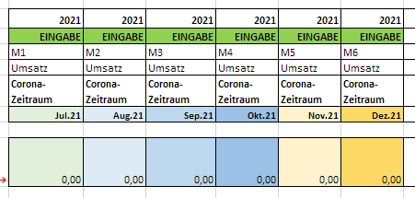

Musterabbildung Eingabebereiche.

Anleitung (2) und Erklärung: Der Verlustersatz-Rechner berechnet zunächst den Corona-Umsatz-Ausfall lt. Richtlinien (Monate). Danach werden die zu erwartenden Verlustersatz-Höhen ausgerechnet. Wählen Sie bitte die entsprechenden Monate aus, um so ihr höchstmögliches Ergebnis zu ermitteln. Die Monate einfach durch die ja/nein Auswahlflächen selektieren. (rote Hinweispfeile) Anschließend werden die Ergebnisse nochmals zusammengefasst und die Summen für den Antrag auf FinanzOnline ausgewiesen.

Musterabbildung Ergebnisbereich Verlustersatz Summen und Monatsauswahl.

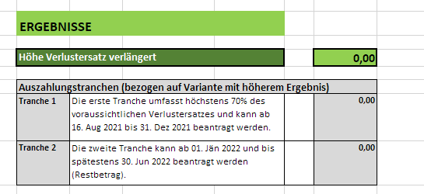

Musterabbildung Ergebnisbereich

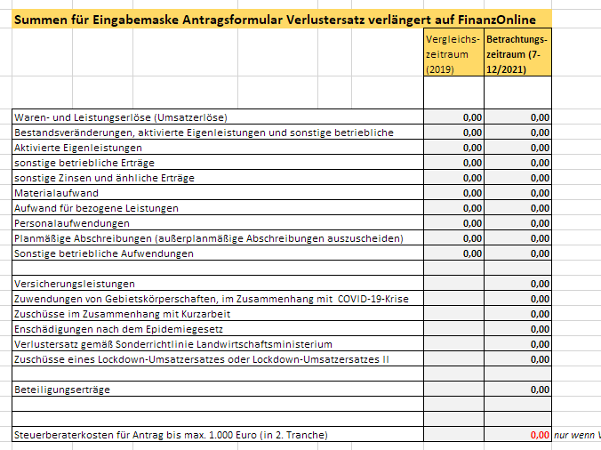

Musterabbildung Ergebnisbereich Summen für Eingabemaske auf FinanzOnline

© SLT Siart Lipkovich + Team GmbH & Co KG. 2021. Haftung ausgeschlossen.

